2018_11_data
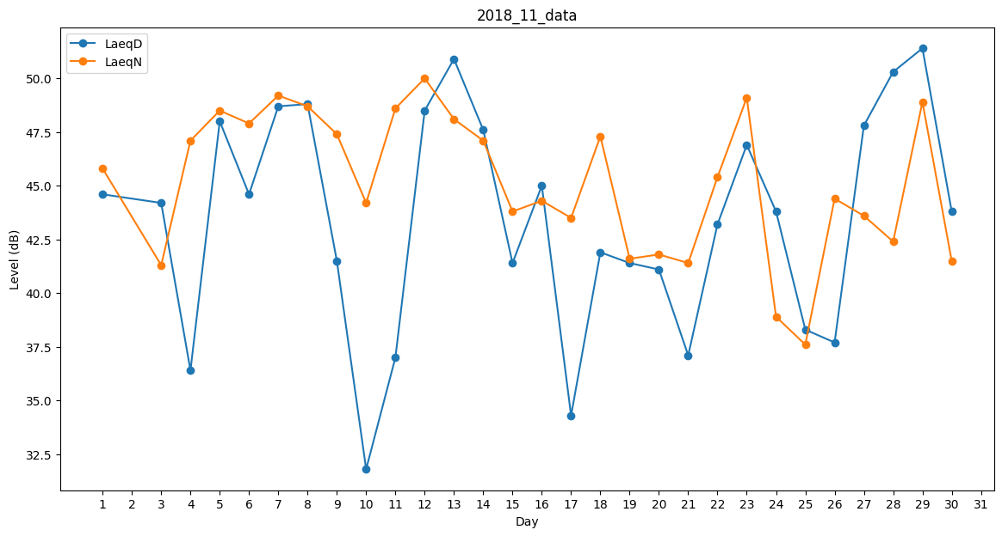
Day | LaeqD | LaeqN
1 | 44.6 | 45.8
2 | 43.9 | 0
3 | 44.2 | 41.3
4 | 36.4 | 47.1
5 | 48 | 48.5
6 | 44.6 | 47.9
7 | 48.7 | 49.2
8 | 48.8 | 48.7
9 | 41.5 | 47.4
10 | 31.8 | 44.2
11 | 37 | 48.6
12 | 48.5 | 50
13 | 50.9 | 48.1
14 | 47.6 | 47.1
15 | 41.4 | 43.8
16 | 45 | 44.3
17 | 34.3 | 43.5
18 | 41.9 | 47.3
19 | 41.4 | 41.6
20 | 41.1 | 41.8
21 | 37.1 | 41.4
22 | 43.2 | 45.4
23 | 46.9 | 49.1
24 | 43.8 | 38.9
25 | 38.3 | 37.6
26 | 37.7 | 44.4
27 | 47.8 | 43.6
28 | 50.3 | 42.4
29 | 51.4 | 48.9
30 | 43.8 | 41.5

